лукойл



Сваи,
мостик
габионы
Будка

Металл
габионы
закупка
Сендвичи
закупка






















http://files.mail.ru/ENP874

Шахматы


+9 🌅

Задать: дату
иконку
статус
ссылку
текст
Сделано
Удалить

Пятница 01.12.12

Среда 28.11.12

Сегодня
Четверг 22.11.12

рейка михаил 19 зв воскр

Изменить фон
Добавить иконку

Штендер макет

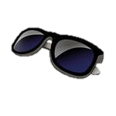
Курьер
бампер ЗВ
Банк Руслан 10
Счет
Зубной 16
Картины

9-00
14-00
15-00
16-00
17-00
10-00
11-00
12-00
13-00



бампер







10-00


Ж
обязаны убрать за собой


http://files.mail.ru/ENP874

Песок
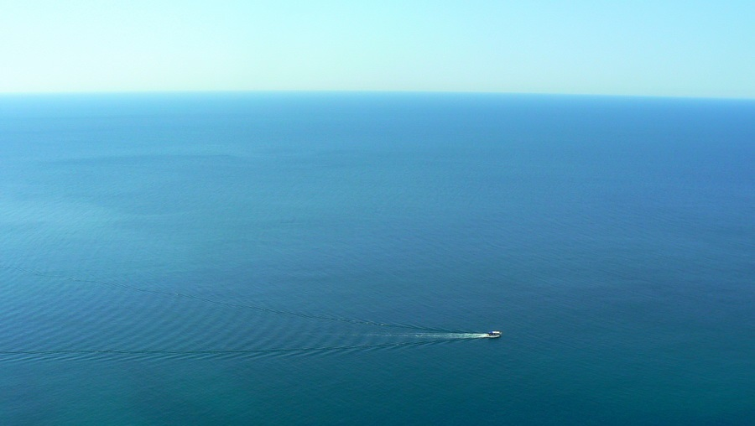
+9 🌅

Задать: дату
иконку
статус
ссылку
текст
Сделано
Удалить

Пятница 01.12.12

бампер

Среда 28.11.12

Изменить фон
Добавить иконку

Штендер макет
Счет

Сегодня
Четверг 22.11.12

8-00 | 10-00 |  | 12-00 | 14-00 | 16-00 | 18-00
бампер

Ж
обязаны убрать за собой
10-00

 |  | http://files.mail.ru/ENP874

Море
+9 🌅

Задать: дату
иконку
статус
ссылку
текст
Сделано
Удалить

зубной рвать 12 часов 08,12,12

Пятница 01.12.12

бампер

Среда 28.11.12

Короб
светодиоды

Изменить фон
Добавить иконку

Счет

Менеджер
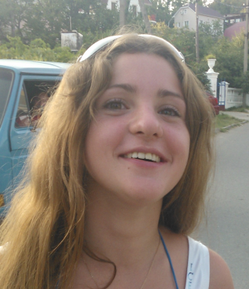
Зуб ср 11
Шериф
на крыше
Сегодня
Четверг 22.11.12



Связист
руслан
насосник

7-00 | 8-00 | 9-00 | 10-00 | 11-00 | 12-00 | 13-00 | 14-00 | 15-00 | 16-00 | 17-00 | 18-00 | 19-00
бампер

10-00

 |  |  |  | http://files.mail.ru/ENP874

